(参考)IPアドレスの自動割当て
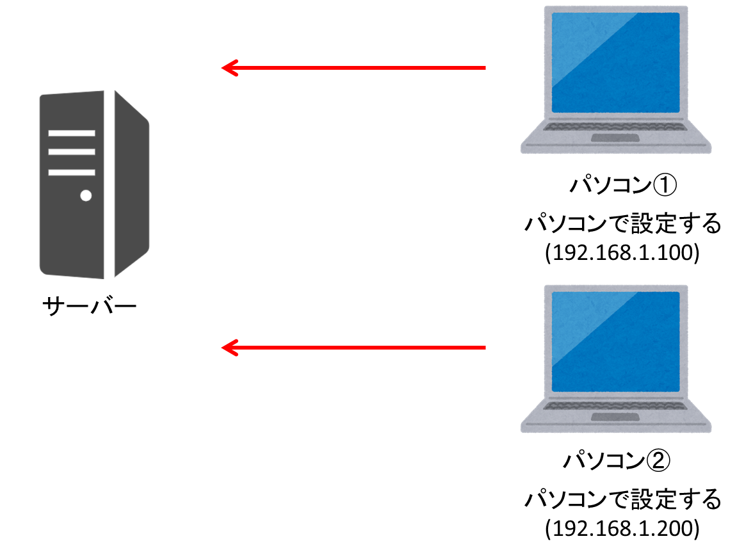
(参考)IPアドレスの自動割当て

■IPアドレスについて
普段インターネットなどで使用しているパソコンやスマートフォンなどのネットワーク上の機器を識別するために割り当てられる。

IPアドレス | 特長
動的IPアドレス | ・DHCP機能により自動でIPアドレスが割り振られる ・パソコン等でIPアドレスを指定する必要がない
固定IPアドレス | ・パソコンでIPアドレスを設定する必要がある ・IPアドレスが変わらない

■自動割当てとは
DHCP機能によりパソコンやスマートフォンにIPアドレスを自動的に割り振ることです。 これにより割り振られるIPアドレスを動的IPアドレスといいます。

■IPアドレスの割振り(図)
それぞれのIPアドレス設定のイメージ図になります。

＜動的IPアドレス＞
サーバーで自動的にIPアドレスをパソコンに配布します。

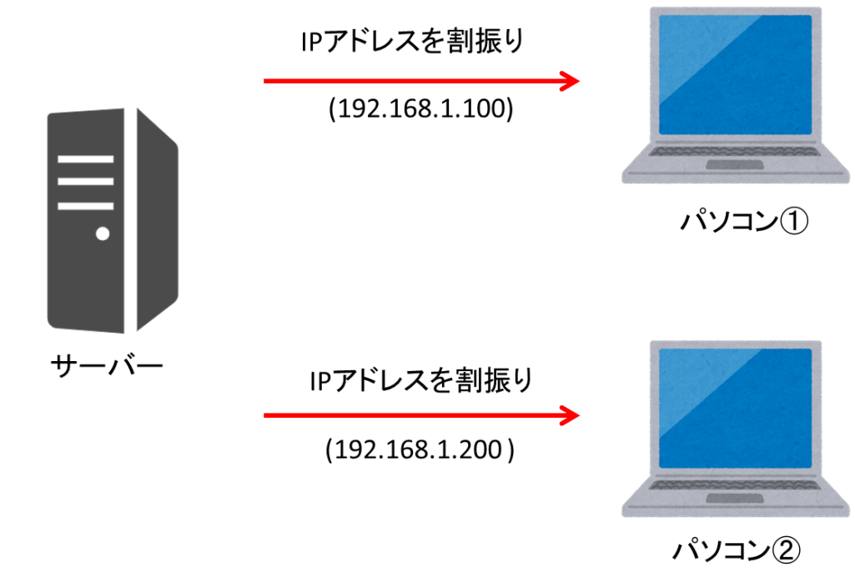

<固定IPアドレス>
各パソコンでIPアドレスを設定する。

